目次
 |  |  |  |  |  | 更新日：2024年7月1日
 | e型番 リスト ↓お探しの製品アイコンをクリック！↓

 | 【受発注モデル e型番】デスクトップ・ノートパソコン販売終了 ＊在庫モデルおよびシェアードプレミアへご移行ください |  |  | 【型番、海外工場出荷予定が確認できます】

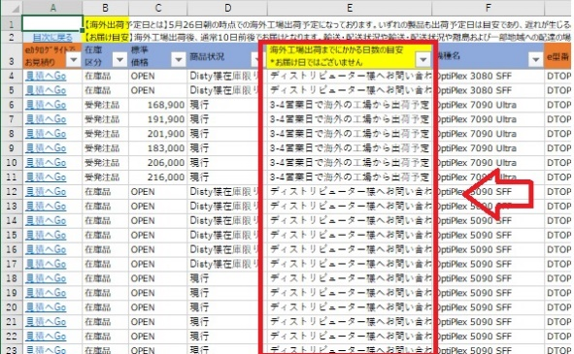


 |  |  |  | ＊E列でご確認いただけます
詳細はこちら

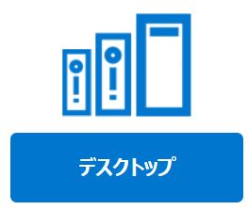
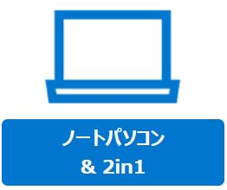
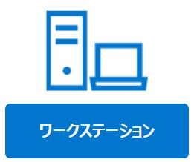
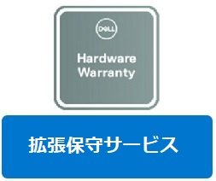


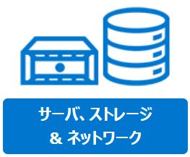
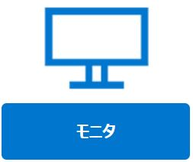

 | リストより簡易スペックでe型番を検索。A列の「見積へGo」より、詳細・お見積り取得ください

＜このリストに関するお問い合わせ＞
デスクトップ |  | ノートパソコン | ワークステーション |  | 拡張保守サービス
サーバ |  | モニタ | 周辺機器

